1GD-FR-0020
 |  |  |  |  |  | PROCESO DE GESTIÓN DOCUMENTAL |  |  |  |  |  |  |  |  | POLICÍA NACIONAL
Código:1GD-FR-0020
Fecha: 04/07/2018 |  |  |  |  |  | DIAGNÓSTICO INTEGRAL PARA LOS ARCHIVOS DE LA POLICÍA NACIONAL
Versión: 0

CIUDAD: YOPAL |  |  |  |  |  |  |  |  | FECHA ELABORACIÓN DEL DIAGNÓSTICO |  |  |  |  |  |  | 10 |  | 9 |  |  | 2021
RESPONSABLE DEL DILIGENCIAMIENTO: SI. WILDER EMERSON DURAN DIAZ
A. IDENTIFICACIÓN
CÓDIGO Y NOMBRE DE LA UNIDAD: 3.8.7.3 DEPARTAMENTO DE POLICIA CASANARE
FECHA DE CREACIÓN DE LA UNIDAD: 16 ABRIL 1991 |  |  |  |  |  |  |  |  | ACTO ADMINISTRATIVO DE CREACIÓN DE LA UNIDAD: Resolución 5954
DIRECCIÓN DE LA UNIDAD: DIAGONAL 15 No. 13B - 05 |  |  |  |  |  |  |  |  | ACTO ADMINISTRATIVO VIGENTE DE LA UNIDAD: Resolución 02445 28 junio 2013
CORREO ELECTRÓNICO DE LA UNIDAD: decas.coman@policia.gov.co |  |  |  |  |  |  |  |  | TELÉFONO: 6344700 |  |  |  |  |  |  |  | IP: 46001
A.1 DIRECTOR, COMANDANTE O JEFE DE LA UNIDAD:
NOMBRE: |  | JOSE RAFAEL MIRANDA ROJAS
GRADO: |  | CORONEL
CARGO: |  | COMANDANTE DEPARTAMENTO
TIEMPO EN EL CARGO: |  |  | 6 MESES 2 DIAS
A.2 ADMINISTRACIÓN DEL ARCHIVO
Jefe Grupo de Gestión Documental
NOMBRES Y APELLIDOS: REINEL FERNANDEZ AGUDELO |  |  |  |  |  |  |  |  | CAPACITACIÓN O CURSOS EN GESTIÓN DOCUMENTAL Y ARCHIVÍSTICA
GRADO: INTENDENTE |  |  |  |  |  |  |  |  | 1 | Tecnico laboral por competencias en organización de documentos y archivos
CARGO: RESPONSABLE DE ARCHIVO |  |  |  |  |  |  |  |  | 2 | Seminario taller normatividad y aplicación de los sistemas de archivo.
TIEMPO EN EL PROCESO DE GESTIÓN DOCUMENTAL (Años, Meses, Días) 3 AÑOS 6 MESES |  |  |  |  |  |  |  |  | 3 | Seminario taller en gestión documental
TIEMPO EN LA INSTITUCIÓN (Años, Meses, Días) 17 AÑOS 2 MESES 12 DIAS |  |  |  |  |  |  |  |  | 4 | Seminario taller practica en archivistica
CORREO INSTITUCIONAL reinel.fernandez@correo.policia.gov.co |  |  |  |  |  |  |  |  | 5
No. CELULAR |  |  |  |  |  |  |  |  | 6
No IP DE LA OFICINA Y/O GRUPO No aplica |  |  |  |  |  |  |  |  | 7
CONDICIÓN MÉDICO LABORAL No Apto |  |  |  |  |  |  |  |  | 8
Funciones del Jefe Grupo de Gestión Documental
1 | Supervisar el trámite en las ventanillas únicas de la documentación oficial a través de mecanismos para que se garantice el manejo expedito y controlado de la correspondencia.
2 | Verificar el cumplimiento a los lineamientos del proceso de gestión documental, respecto al control de registros para que se ejecuten las directrices y regulaciones de los entes competentes.
3 | Supervisar la ejecución del procedimiento archivo central con el fin de garantizar la disponibilidad e integridad de los activos de información para la consulta.
4 | Pr o y e c t a r l a s m o d i f i c a c i o n e s o actualizaciones de las tablas de retención documental cuando se requiera, para el trámite respectivo ante el comité de archivo de la unidad.
5 | Brindar la información que corresponda de acuerdo a la naturaleza del cargo, a quien la requiera, siguiendo los lineamientos de la normativa establecida.
6 | Implementar el sistema de gestión integral de acuerdo con los lineamientos institucionales, efectuando mejora continua en los procesos que lo requieran.
7 | Realizar las actividades establecidas en la gestión documental, aplicando la normativa vigente
Funciones del Responsable Archivo Central
1 | Revisar los parámetros establecidos en gestión documental con el fin de garantizar los niveles de seguridad y confidencialidad de la información.
2 | Llevar el control de la entrada y salida de documentos que se encuentren bajo su responsabilidad siguiendo los procedimientos establecidos con el fin de prevenir la pérdida de información.
3 | Revisar los conceptos técnicos sobre gestión documental emitidos por el grupo con el fin de que cumplan con las directrices de la Institución y estatal.
4 | Brindar la información que corresponda de acuerdo a la naturaleza del cargo, a quien la requiera, siguiendo los lineamientos de la normativa establecida.
5 | Implementar el sistema de gestión integral de acuerdo con los lineamientos institucionales, efectuando mejora continua en los procesos que lo requieran.
6 | Realizar las actividades establecidas en la gestión documental, aplicando la normativa vigente.
7 | Realizar las actividades establecidas para la implementación del sistema de gestión ambiental en la Policía Nacional.
TALENTO HUMANO
GRADO | APELLIDOS Y NOMBRES |  |  |  | CÉDULA | CARGO ACTUAL | No. De Celular | TIEMPO DE SERVICIO EN LA UNIDAD |  |  | TIEMPO EN EL PROCESO DE GESTIÓN DOCUMENTAL |  |  | NIVEL ACADÉMICO |  |  |  |  | CONDICIÓN MÉDICO LABORAL
 |  |  |  |  |  |  |  | Años | Meses | Días | Años | Meses | Días
IT | FERNANDEZ AGUDELO REINEL |  |  |  |  | JEFE GESTION DOCUMETAL (E) |  | 17 | 2 | 12 | 3 | 6 | 5 | TECNICO |  |  |  |  | NO APTO
SI | DURAN DIAZ WILDER EMERSON |  |  |  |  | AUXILIAR DE ARCHIVO |  | 18 | 0 | 3 | 2 | 11 | 3 | TECNICO |  |  |  |  | NO APTO
PT | RAFAEL IGNACIO FRANCO CORREA |  |  |  |  | RADICADOR |  | 17 | 0 | 3 | 0 | 1 | 20 | TECNICO |  |  |  |  | NO APTO
ADS08 | ZENAIDA SOLANO |  |  |  |  | ADS08 |  | 25 | 6 | 20 | 9 | 6 | 19 | BACHILLER |  |  |  |  | APTA

A.3 NIVEL Y TIPO DE ARCHIVO
NIVEL DE LA UNIDAD |  |  |  |  | Asesor |  | Control |  | Operativo |  |  |  | Administrativo |  |  |  |  | Docente
 |  |  |  |  |  |  |  |  | X
JURISDICCIÓN |  |  |  |  | Dirección |  |  | Oficina Asesora |  |  | Región |  | Metropolitana |  | Departamento |  |  | Escuela de Policía |  |  |  | Centro de Instrucción
 |  |  |  |  |  |  |  |  |  |  |  |  |  |  | X
MISIÓN DE LA UNIDAD |  |  |  |  | LA MISION DEL DEPARTAMENTO DE POLICIA CASANARE ESTA ENCAMINADA A CREAR CONDICIONES DE SEGURIDAD PARA LA CONVIVENCIA CIUDADANA, MEDIANTE UN EFECTIVO SERVICIO FUNDAMENTADO EN LA PREVENCION, INVESTIGACION Y CONTROL DE DELITOS Y CONTRAVENCIONES, CONTRIBUYENDO A LAS CONDICIONES NECESARIAS PARA QUE LOS HABITANTES DENTRO DE SU JURISDICCION, PUEDAN EJERCER SUS DERECHOS Y LIBERTADES PUBLICAS.
SISTEMA DE ARCHIVO |  |  |  |  | Centralizado |  |  |  |  |  |  | Descentralizado
 |  |  |  |  | X
CLASES DE ARCHIVOS |  |  |  |  | Archivo de Gestión |  | Archivo de Central |  | Archivo Intermedio |  |  | Archivo Histórico |  |  | Número de Depósitos
 |  |  |  |  | X |  | X |  |  |  |  |  |  |  | 2
NUMERO DE DEPENDENCIAS |  |  |  |  | Operativas |  |  |  |  |  |  |  | Administrativas
 |  |  |  |  | 42 |  |  |  |  |  |  |  | 15
SERVICIOS QUE PRESTA |  |  |  |  | EL GRUPO DE GESTIÓN DOCUMENTAL - ARCHIVO CENTRAL PRESTA LOS SIGUIENTES SERVICIOS
 |  |  |  |  | 1 | Asesorías y Acompañamientos |  |  |  |  | Periodicidad |  | Semanal | Cantidad |  | 10 | Origen |  | Interno
 |  |  |  |  | 2 | Respuesta Derechos de Petición |  |  |  |  |  |  | Mensual |  |  | 3 |  |  | Interno Y Externo
 |  |  |  |  | 3 | Prestamos y Consultas de Documentos |  |  |  |  |  |  | Semanal |  |  | 2 |  |  | Interno
 |  |  |  |  | 4 | Transferencias Documentales |  |  |  |  |  |  | Mensual |  |  | 6 |  |  | Interno
 |  |  |  |  | 5 | Inspecciones Judiciales |  |  |  |  |  |  | Trimestral |  |  | 1 |  |  | Interno Y Externo
...
 |  |  |  |  |  | Clase de Archivo |  |  | Actividad |  |  | Evidencia |  |  | periodicidad |  |  |  |  | Observaciones
 |  |  |  |  |  | Archivo Central |  |  | Se ha evaluado y controlado el entorno climatico y microclimatico realizando los registros de mediciones de control ambiental, lo cual se adelanta en forma diaria y tres veces por día monitoreando la temperatura y humedad relativa del ambiente del Archivo Central del Departamento de Policia Casanare |  |  | Diligenciamiento de la planilla 1GD-FR-0015 REGISTRO DE CONTROL AMBIENTAL |  |  | trimestral |  |  |  |  | Programa de cumplimiento trimestral según la Guia 1GD-GU-0006 SISTEMA INTEGRADO DE CONSERVACION-SIC
 |  |  |  |  |  | Archivo Central |  |  | Se han realizado en el archivo central actividades correctivas de las unidades de conservación que presenten un desgaste o deterioro |  |  | Se proyecta informe de actividades semestral anexando acta al finalizar el mes de la presente vigencia |  |  | Semestral |  |  |  |  | Programa de cumplimiento semestral según la Guia 1GD-GU-0006 SISTEMA INTEGRADO DE CONSERVACION-SIC
 |  |  |  |  |  | Archivo Central |  |  | Se elaboro el plan de atención de emergencias del archivo central del Departamento de Policia |  |  | plan actualizado de atención de emergencias del archivo central del Departamento de Policia Casanare. |  |  | trimestral |  |  |  |  | Programa de cumplimiento trimestral según la Guia 1GD-GU-0006 SISTEMA INTEGRADO DE CONSERVACION-SIC
...
 |  |  |  |  |  | Clase de Archivo |  |  | Actividad |  |  | Evidencia |  |  | periodicidad |  |  |  |  | Observaciones
 |  |  |  |  |  | Archivo Central |  |  | No aplica |  |  | No aplica |  |  | No Aplica |  |  |  |  | No aplica
...
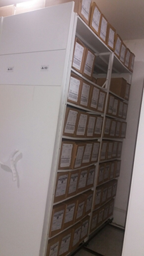
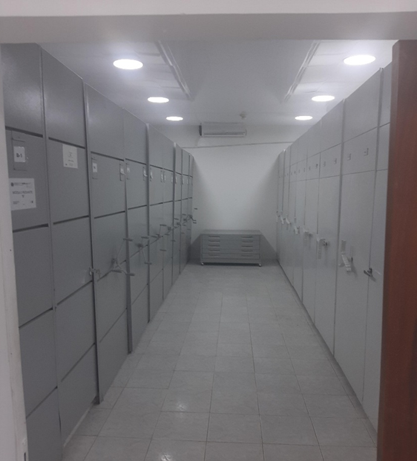
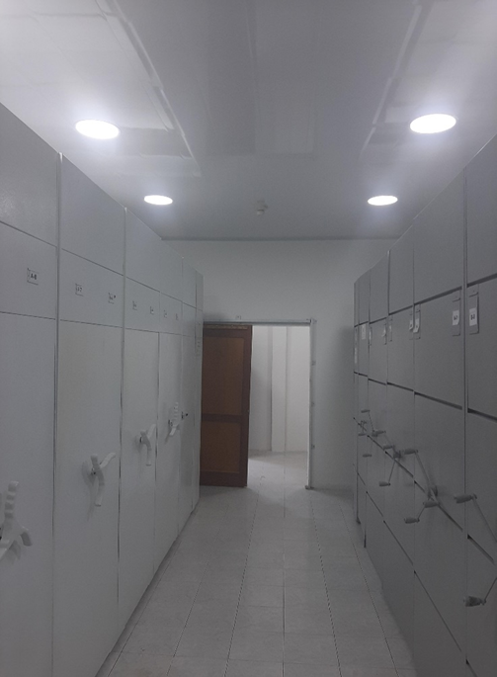

 |  |  | 10 | 9 | 2021 |  | Fecha de Elaboración |  | 10 | 9 | 2021 |  |  |  | VISTO BUENO JEFE DE LA UNIDAD
 |  |  | Subintendente WILDER EMERSON DURAN DIAZ |  |  |  | Jefe Grupo de Gestión Documental |  | Subintendente WILDER EMERSON DURAN DIAZ |  |  |  |  |  | Comandante de Unidad |  | Coronel JOSE RAFAEL MIRANDA ROJAS
 |  |  | Grado Nombres y Apellidos |  |  |  |  |  | Grado Nombres y Apellidos |  |  |  |  |  |  | Comandante Departamento de Policia Casanare

 |  |  |  |  |  |  | Firma |  |  |  |  |  |  |  |  | Firma

